상품제안서
나빌레라 고급문양자개볼펜 USB 2종세트 | 상품코드: F23346

 |  |  |  |  |  |  | 02-412-0044 | www.easy1.co.kr
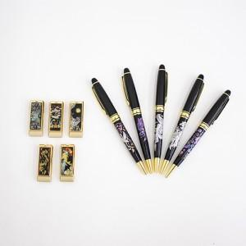

【상세/제작정보】

【인쇄/포장옵션】 | 레이저 / 기본케이스+선물포장

【공급단가】 | 수량 | 100~ | 300~ | 500~ | 1,000~ | 3,000~
*VAT별도 | 8G | 21,600원 | 21,240원 | 20,700원 | 20,330원 | 19,800원
 | 16G | 22,800원 | 22,420원 | 21,850원 | 21,460원 | 20,900원
 | 32G | 25,200원 | 24,780원 | 24,140원 | 23,720원 | 23,100원

【상품 URL】 | http://www.easy1.co.kr/src/goods_detail.php?gdno=23346

